Estadísticas
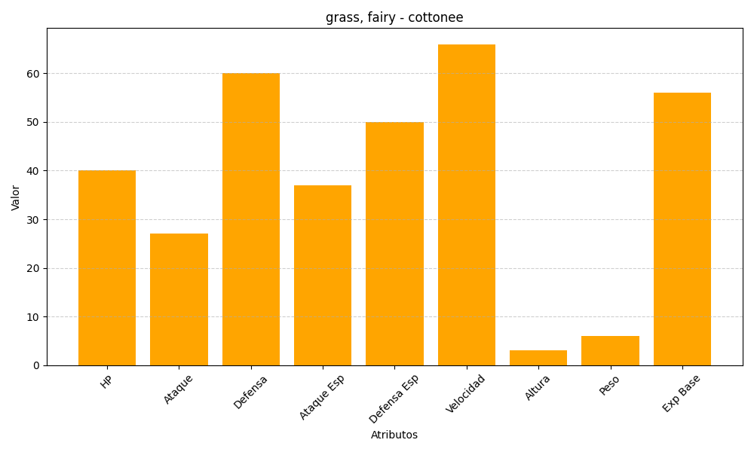
ID | Nombre | Tipo | HP | Ataque | Defensa | Ataque Especial | Defensa Especial | Velocidad | Altura | Peso | Experiencia Base
546 | cottonee | grass, fairy | 40 | 27 | 60 | 37 | 50 | 66 | 3 | 6 | 56

